-
스틱
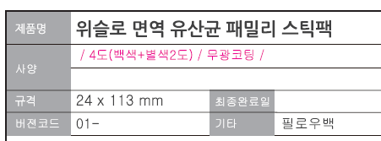

 |  |  |  |  |  |  |  |  |  |  | *삭제 또는 "스틱"으로 변경

 |  |  | *10포인트 이상 확인 |  |  | *띄어쓰기 추가 |  |  | *외국어는 한글보다 같거나 작게 표시(상하폭 기준)
 |  |  |  |  |  |  |  |  | : 좌측 제품명 상하폭과 비교해서 맞춰주세요

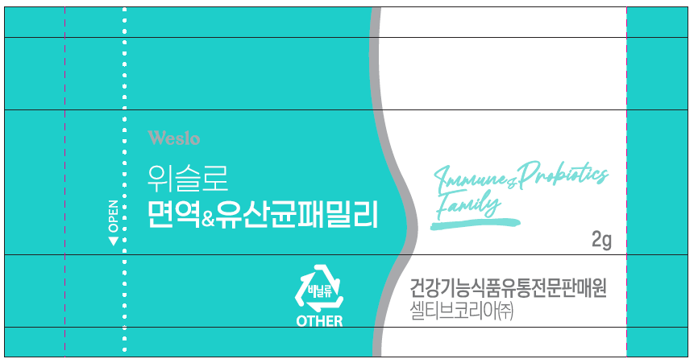

 |  |  |  |  |  |  |  |  |  |  |  |  |  | *숫자와 단위 사이 띄어쓰기 추가

 |  |  |  |  |  |  | *가로세로 8mm 이상으로 표시 |  |  |  | *10포인트 이상 확인

필로우백 |  |  |  | ★공간 부족 시, 정보표시면 글자 크기 줄임 가능 (단, 장평 90% 이상, 자간-5%이상은 유지) ★전체 문안 자간 가능한 통일해주세요. ★글자크기 줄 일 시 정보표시면에 필수표시시항 외 내용 표시 불가합니다.

 |  |  |  | *누락된 로고 확인 |  |  |  |  |  | *띄어쓰기 1칸 맞는지 확인(주변보다 넓어보여요)


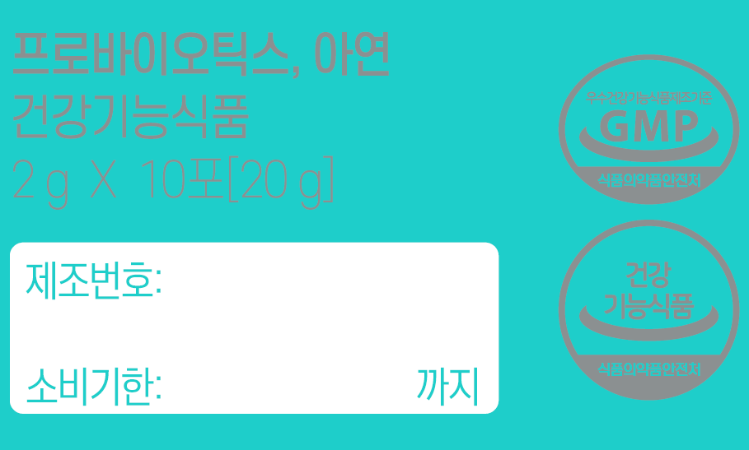
 |  |  |  |  |  |  |  |  |  |  |  |  |  |  | *괄호 변경(케이스와 통일)
 |  |  |  |  |  |  |  |  |  |  |  |  |  |  | (20 g)
 |  |  |  |  |  |  |  |  |  |  |  |  |  |  | 또는 케이스 대괄호를 필로우백에 맞춤

30*12mm 이상

 |  |  |  |  |  |  |  |  |  |  |  |  |  |  | *15x15mm 이상으로 수정

 |  |  |  |  |  |  |  |  |  | *후면으로 이동(모든 공간 사용에도 불구하고 공간 부족 시, 정보표시면 글자크기 줄임 가능합니다. 단, 장평자간은 유지)

 |  |  | *(참고사항)주표시면에 있는 내용 정보표시면에서 생략 가능

 |  |  | *괄호 앞 여백 1칸 추가

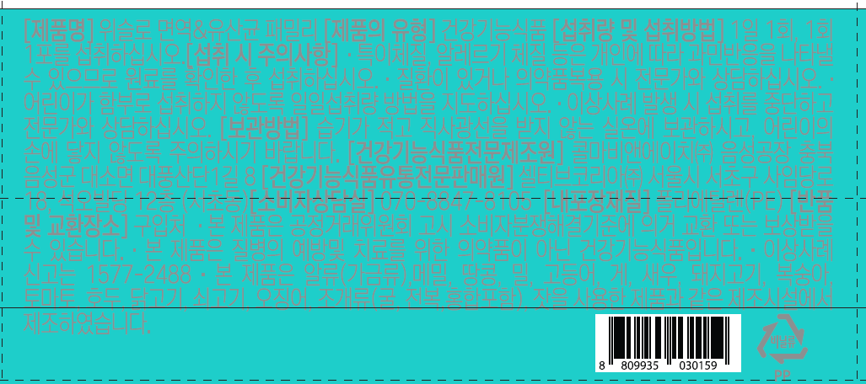

 |  |  |  |  |  |  |  |  |  |  |  |  |  |  |  | *띄어쓰기 추가
 |  |  |  |  |  |  |  |  |  |  |  |  |  |  |  | 의약품 복용

 |  |  |  |  |  |  |  |  |  |  |  |  |  |  |  | *볼드체 적용 또는 뒤에 '/' 추가하여 명칭과 주소지 구분

 |  |  |  |  |  |  |  |  |  |  |  |  |  |  |  | *가로세로 8mm 이상 확인

 |  | 교환처 |  |  |  | 예방 및 |  |  | *띄어쓰기 1칸 추가
 |  | *라인업 제품과 통일 |  |  |  | *띄어쓰기 추가

 |  |  |  | [건강기능식품 이력추적관리번호] 바코드 13자리+제조번호 5자리

 |  |  |  |  |  |  |  |  | mg |  |  |  |  |  | *괄호 뒤 쉼표 추가▲

 |  |  |  |  |  |  |  |  |  |  |  |  |  |  |  |  |  | *숫자와 단위 사이 띄어쓰기

 |  |  |  |  | *숫자와 단위 사이 띄어쓰기 |  |  |  |  |  | *여백 1칸 추가
 |  |  |  |  |  |  |  |  |  |  | 프로바이오틱스 수 |  |  |  |  | *띄어쓰기 1칸인지 확인 | mg
 |  | ※ ( )안의 수치는 1일 영양성분기준치에 대한 비율임
 |  |  |  |  |  |  |  | Lactobacillus acidophilus
 |  |  |  |  |  |  |  | *띄어쓰기 추가 |  |  |  |  | *쉼표 뒤 띄어쓰기 1칸 추가

 |  |  |  |  |  |  |  |  |  |  |  |  |  |  |  | *여백 삭제
케이스

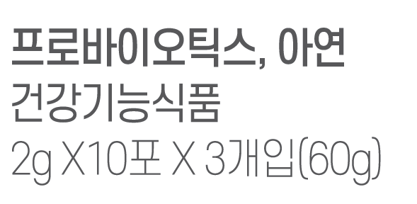

 |  |  |  |  |  |  | ★정보표시면 자간 가능한 통일해주세요

 |  | *숫자와 단위 사이 띄어쓰기 추가

 |  |  |  |  |  |  |  |  |  |  | *볼드체 적용
 |  |  |  |  |  |  |  |  |  |  | 또는 뒤에 '/' 추가하여 명칭과 주소지 구분



 |  |  |  | *형식 무관, 선택하여 표시(필로우백의 바코드 기입 필요)
 |  |  |  | 바코드 13자리(8 809935 030159) + 제조번호 5자리 X 3EA
 |  |  |  | (8 809935 030159 + 제조번호 5자리) X 3EA

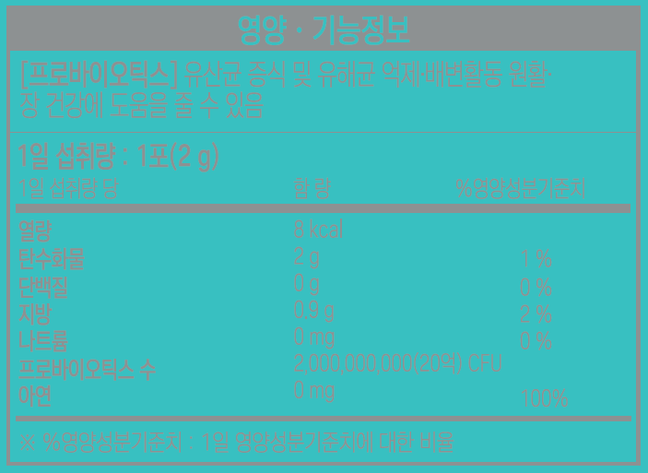

 |  |  |  |  |  |  |  |  |  |  |  | *문구 추가
 |  |  |  |  |  |  |  |  |  |  |  | [아연] 정상적인 면역기능에 필요, 정상적인 세포분열에 필요

 |  |  |  |  |  |  |  |  |  |  |  | 0 g 0 %

 |  |  |  |  | 8.5
 |  |  |  |  |  |  |  |  | *위치 확인 선에 맞춰주세요

 | *쉼표 뒤 띄어쓰기 추가 |  |  | 교환처 |  |  | Lactococcus lactis
 |  |  |  | *라인업 제품과 통일 |  |  | *띄어쓰기 1칸 추가



 |  |  |  |  |  |  |  |  |  | *띄어쓰기 1칸 추가
 |  |  |  |  |  |  |  |  |  | ssp. Lactis

 |  |  |  |  |  |  |  |  |  | *쉼표 뒤 띄어쓰기 1칸 확인

 |  | *박스안 가운데 정렬

카톤

 | *카톤 디자인 요청드립니다.
 | (물류바코드 첨부파일 참조)

230323
필로우백

 |  |  |  |  |  | 자재업체 지정여부 확인 부탁드립니다. 스틱 - 미정 필로우백 - 미정 단상자, 카톤 - 아코스코리아

 |  | 교환처
 |  | *케이스와 통일

 |  |  |  | *위아래 여백 맞춤

 | mg |  | *쉼표 뒤 띄어쓰기 1칸 추가

케이스



 |  |  |  |  | *필로우백과 표시방식 통일(권장) / 또는 필로우백 표시를 '-' 없이 변경
 |  |  |  |  | rh-
 |  |  |  |  | r-
 |  |  |  |  | an-
 |  |  |  |  | Strpto-

 |  |  |  |  | fa-

 |  |  |  |  | *쉼표 뒤 띄어쓰기 1칸씩 맞는지 확인 및 수정

230327
필로우백



 |  |  |  |  |  | *여백 삭제(통일)

 |  | *괄호 앞 여백 삭제(통일)

 |  |  | *띄어쓰기 1칸 삭제(선택사항) |  |  |  |  |  | *쉼표 앞 여백 삭제

 |  |  |  |  |  |  |  | *수정 확인(선택사항, 열량 낮춤)
 |  |  | *띄어쓰기 1칸 추가 |  |  |  |  | 열량 6 kcal, 탄수화물 1.6 g (0 %),

 |  |  |  |  | *"+"앞뒤 띄어쓰기 한 번씩 추가(통일)
 |  |  |  |  | 리 + 제

케이스

 |  |  | *수정 확인(선택사항, 열량 낮춤)
 |  |  | 6 kcal
 |  |  | 1.6 g | 0 %

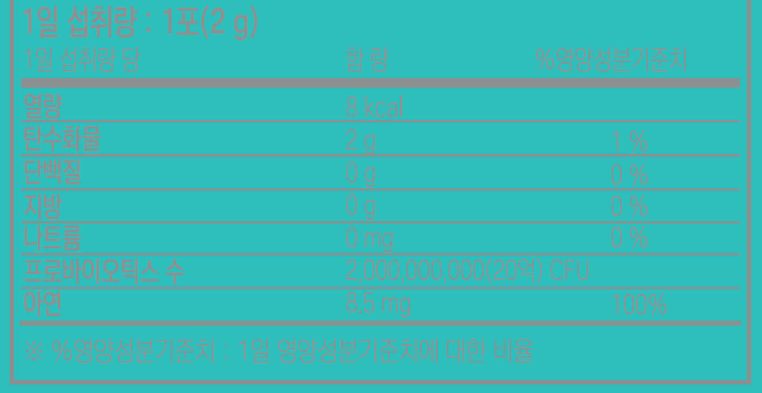

 |  |  |  |  |  |  |  |  |  | *선과 글씨 닿지 않도록
 |  |  |  |  |  |  |  |  |  | (아랫줄 문구처럼 글씨 아래 여백 추가)

 |  |  |  |  |  |  | *선굵기 수정(선굵기 단위 pt 아닌 mm로)
 |  |  |  |  |  |  | 0.5~0.8mm 굵기의 중간 구분선

 |  |  |  |  |  | *숫자와 단위 사이 띄어쓰기 추가

 |  |  |  |  |  |  |  |  | *대문자 L에서 소문자 "l"로 수정

 |  |  |  | *쉼표 뒤 띄어쓰기 1칸인지 확인

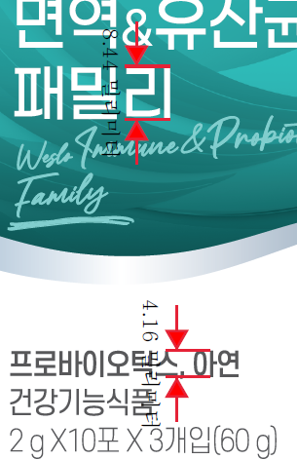

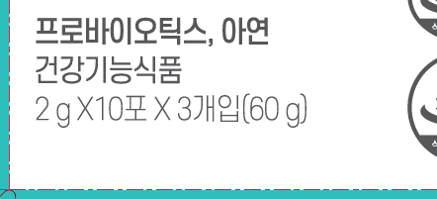

 |  |  |  |  | *"X" 뒤 띄어쓰기 적용되어있는지 확인(통일)

 |  | *글씨크기 조금만 더 키워주세요
 |  | (제품명 가장 큰 글씨크기 상하폭 1/2 이상 되도록)

 |  |  |  |  |  | *(선택사항) 공간 부족하지 않다면 주소 줄 내림

 |  |  |  |  |  |  |  |  |  |  | *따옴표 통일

 |  |  |  | *붙여쓰기
 | *양쪽에 " " 추가 |  |  | (이력추적 검색 시 띄어쓰기 없이 입력 필요하므로, 붙여서 표기)
 | "바 | 리"

231110
필로우백

 |  |  |  | *섭취 시 주의사항 추가(당알코올류 함유 제품 주의문구 추가)
 |  |  |  | ᆞ과량 섭취 시 설사를 유발할 수 있습니다.

 |  |  | 10

 |  |  |  | 콜마생활건강㈜

 |  | *이탤릭체 적용
 |  |  |  |  | *수정 권장(이탤릭체 적용)
 |  |  |  |  | L.rhamnosus, Lc.lactis, L.reuteri, L.casei, B.animalis ssp. lactis, B.breve, S.thermophilus, L.plantarum, L.acidophilus, L.gasseri, L.fermentum

 |  |  |  |  |  |  | *ssp.만 이탤릭체 해제

 |  |  | *삭제 가능

케이스



 |  |  |  | *섭취 시 주의사항 추가(당알코올류 함유 제품 주의문구 추가)
 |  |  |  | ᆞ과량 섭취 시 설사를 유발할 수 있습니다.

 |  |  | 콜마생활건강㈜

 |  |  | 10


 |  |  |  |  |  | *ssp.만 이탤릭체 해제

 |  |  |  | *수정 권장(이탤릭체 적용)
 |  |  |  | L.rhamnosus, Lc.lactis, L.reuteri, L.casei, B.animalis ssp. lactis, B.breve, S.thermophilus, L.plantarum, L.acidophilus, L.gasseri, L.fermentum

 |  |  |  |  | *이탤릭체 적용

 |  |  |  | *삭제 가능

 | *기호 통일

카톤



 |  |  |  | *삭제

231121
스틱



 |  |  |  | *가로세로 8mm 이상으로 표시(비율고정)
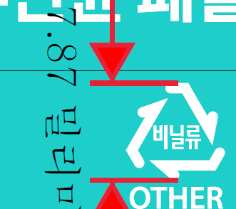



 |  |  |  | *문구 위치 이동 수정 권장(선택사항)

필로우백

 |  |  |  |  |  |  | *마침표 뒤 띄어쓰기 1칸 확인

 |  | *여백 삭제 |  |  |  | *여백 삭제



 |  |  | *가로세로 8mm 이상으로 표시(비율고정)

 |  |  | *여백 삭제 |  |  | *여백 삭제

 | *여백 삭제

케이스

 |  |  |  | *가장 큰 제품명의 1/2 이상으로 표시

 | *여백 삭제



 |  |  |  |  | *여백 삭제

 |  |  |  |  |  |  | *위 아래 가운데 맞춤

240202
필로우백

 |  |  |  | *이탤릭체 해제

단상자
 |  |  |  |  |  | 은박
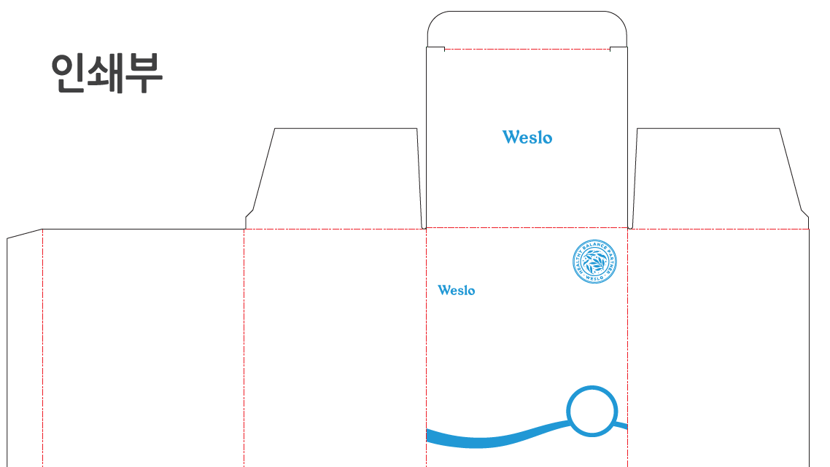


 |  |  | *사용 안하면 삭제

 |  | *이탤릭체 해제
 | *여백 삭제

 |  | *여백 삭제



 |  |  |  |  | *자간 통일 확인

 |  |  |  |  | *여백 삭제

 |  | *유산균배양건저물 뒤로 위치 확인

240205
단상자



 |  |  | *하이픈 삭제(케이스 주변, 필로우백과 통일)

 |  |  |  | 말(물
 |  |  |  | *띄어쓰기 삭제

 | *여백 삭제



 |  | 80년 맞는지 확인
 |  | 광고심의 때 제출하신 자료 공유 요청드립니다.

 | *띄어쓰기 1칸 추가

필로우백

 |  |  |  | 량 : 1포(2 g)/ 1일 섭취량당 함량 : 열

